ケース1-2
1.「メールアドレス」「氏名」両方空欄で検索ボタン押下 | ■詳細設計

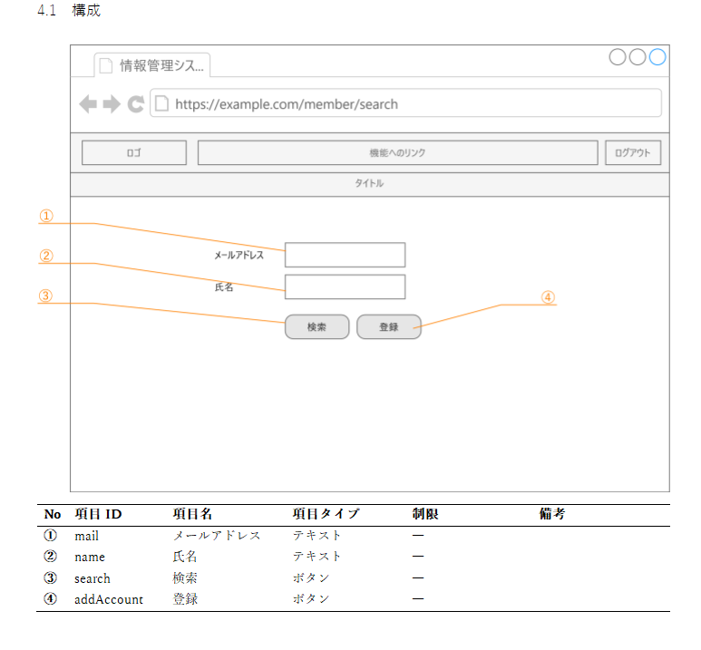

NO1.「メールアドレス」「氏名」両方空欄で検索ボタン押下したときに存在するユーザー情報が全権取得されて表示される
2.戻るを押下 | ■詳細設計
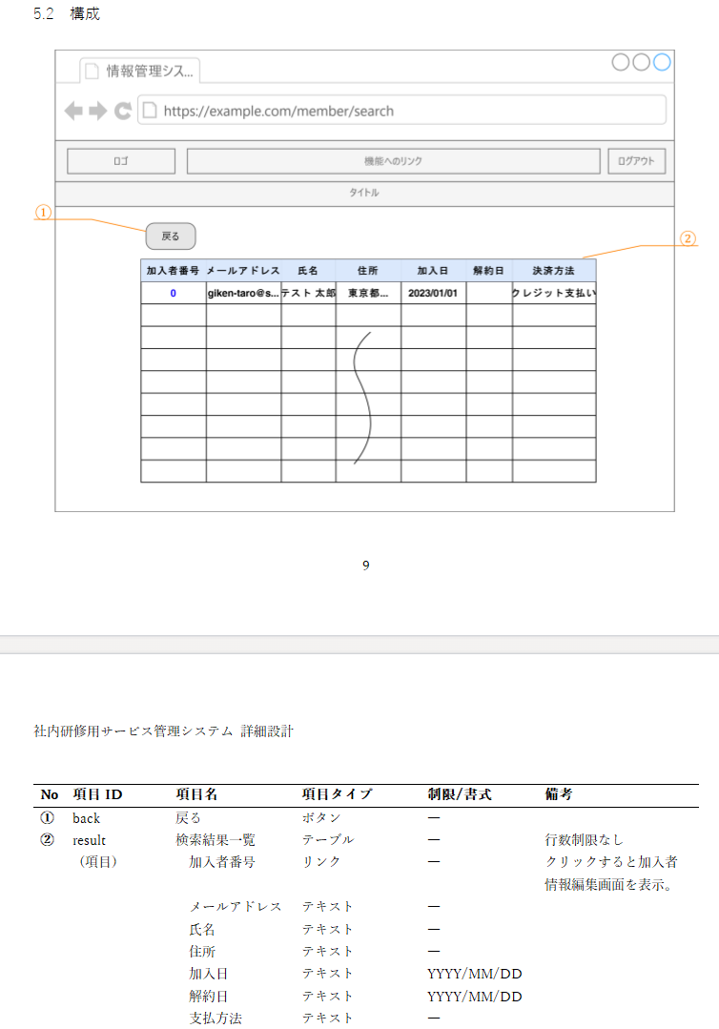

NO2.戻るボタンを押下して加入者情報検索画面に戻れる

ケース3-4
3.「メールアドレス」入力あり「氏名」空欄で検索ボタン押下 | ■詳細設計

NO3.「メールアドレス」のみに情報を入力して検索ボタンを押下したとき、入力した情報が加入者情報テーブルの「メールアドレス」と部分一致したユーザー情報を表示される

4.戻るを押下 | ■詳細設計

NO4.戻るボタンを押下して加入者情報検索画面にもどれる

ケース5-6
5.「メールアドレス」空欄「氏名」入力ありで検索ボタン押下 | ■詳細設計

NO.5「氏名」のみに情報を入力して検索ボタンを押下したとき、入力した情報が加入者情報テーブルの「氏名」と部分一致したユーザー情報を表示される
6.戻るを押下 | ■詳細設計

NO6.戻るボタンを押下して加入者情報検索画面にもどれる

ケース7-8
7.「メールアドレス」「氏名」両方入力ありで検索ボタン押下 | ■詳細設計

「メールアドレス」「氏名」両方に情報を入力して検索ボタンを押下したとき、入力した情報が加入者情報テーブルの「メールアドレス」「氏名」の両方に部分一致したユーザー情報を表示される
8.戻るを押下 | ■詳細設計

NO8.戻るボタンを押下して加入者情報検索画面に戻れる

